라포레 플레이팅팬
상품 제안서
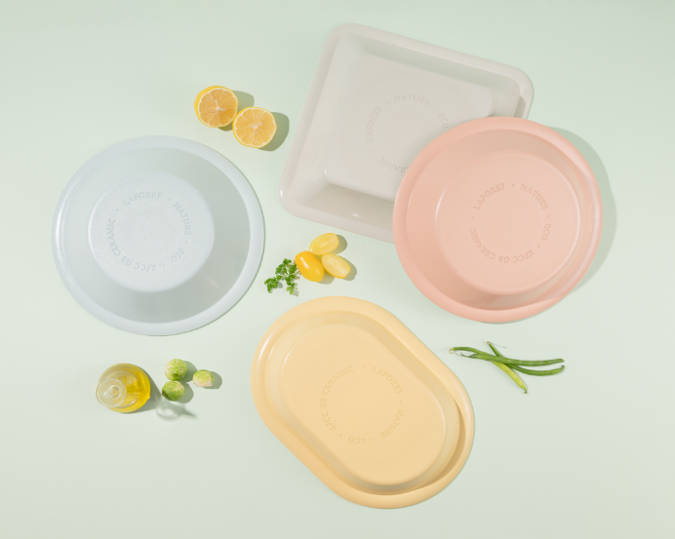 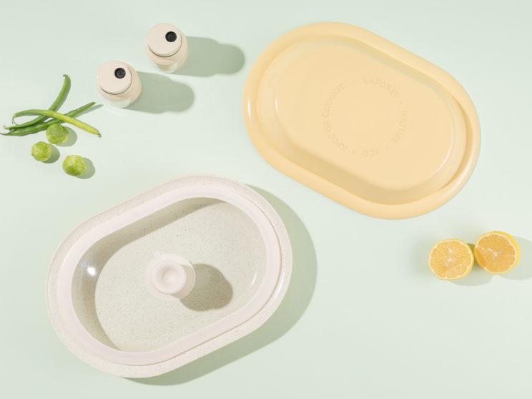 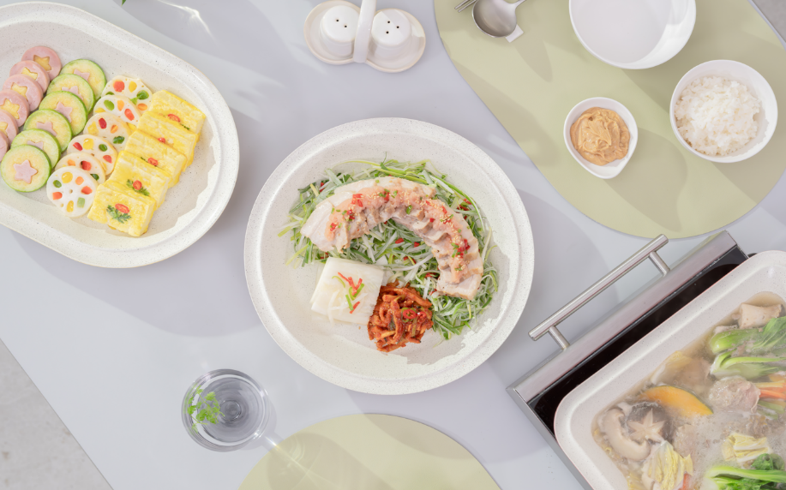 01. 구이부터 찜, 탕, 볶음 까지 다양항 요리의 활용에 멈추지 않고 플레이팅 까지 가능한 라포레 쿠커블 웨어 02. KFCC 의 기존 8세대 코팅에 다이아몬드를 추가하여 출시한 최신상 G8+ 코팅, G8+ 코팅은 라포레 독점! 03. 프리미엄 세라믹코팅 중 하나인 KFCC의 최신 G8+ 코팅을 적용 하여, 넌스틱 성능이 매우 우수하며, 내마모성이 매우 우수합니다. 03. 5.7T의 알루미늄 통주물 방식으로 고온 사용 시 변형, 뒤틀림이 거의 없고, 오래 사용해도 평평하게 유지되며, 조리중 흔들리지 않아 안정적 입니다. 04. 오븐, 하이라이트, 인덕션, 가스레인지, 식기세척기 모든 열원 사용가능(단 전자레인지 사용 불가) 05. 친환경 세라믹 코팅으로 유해물질로 부터 모두 FREE

No. | 상품이미지 | 상품명 | 상세내용 | 소비자가 | 공동구매 판매가 | 셀러 수수료 | 비고 | 상품기본정보
1 | 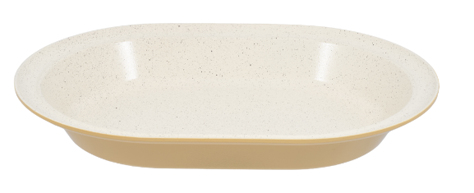 | 라포레 플레이팅 팬 오벌 플레이트_실리콘 핸들, 받침 포함 | 크기 : 329mm x 236mm x 45mm(높이) 중량 : 820g , 바닥두께 5.7t 원산지 : 한국 | 119,000 | 52,000 | 17% | 운영 세팅 재고 단품 50개 판매 추이 보고 물량추가 | 1 | 택배사 | 롯데택배
2 | 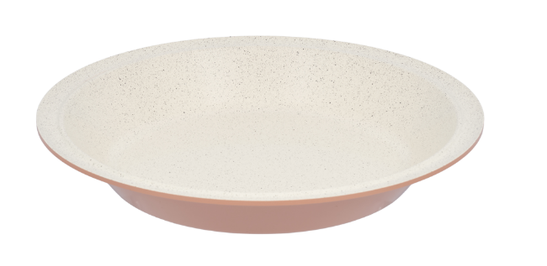 | 라포레 플레이팅 팬 플레이트_실리콘 핸들, 받침 포함 | 크기 : 290mm x 290mm x 45mm(높이) 중량 : 820g , 바닥두께 5.7t 원산지 : 한국 | 119,000 | 52,000 | 17% | 운영 세팅 재고 단품 50개 판매 추이 보고 물량추가 | 2 | 당일배송가능여부 | 10시이전 발주건 한해 당일출고
3 | 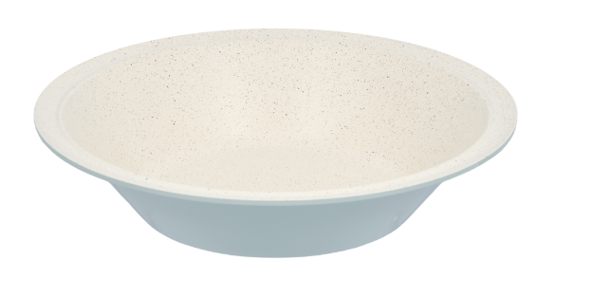 | 라포레 플레이팅 팬 딥플레이트_실리콘 핸들, 받침 포함 | 크기 : 290mm x 290mm x 65mm(높이) 중량 : 780g , 바닥두께 5.7t 원산지 : 한국 | 129,000 | 57,000 | 17% | 운영 세팅 재고 단품 50개 판매 추이 보고 물량추가 | 3 | 기본배송료 | 무료배송
4 | 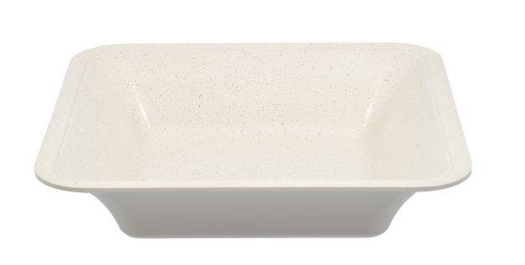 | 라포레 플레이팅 팬 딥스퀘어_실리콘 핸들, 받침 포함 | 크기 : 295mm x 295mm x 65mm(높이) 중량 : 1100g , 바닥두께 5.7t 원산지 : 한국 | 129,000 | 57,000 | 17% | 운영 세팅 재고 단품 50개 판매 추이 보고 물량추가 | 4 | 합배송 가능여부 | 가능
5 | 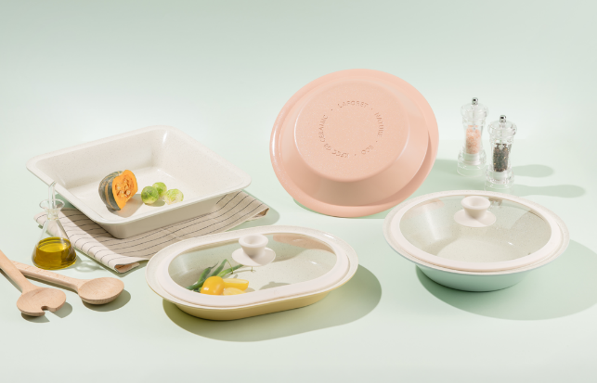 | 라포레 플레이팅 팬 7종세트 (오벌플레이트, 플레이트, 딥플레이트, 딥스퀘어, 원형 뚜껑, 오벌 뚜껑, 실리콘핸들, 받침 1ea) |  | 496,000 | 179,000 | 17% | 운영 세팅 재고 세트 200개 판매 추이 보고 물량추가 | 5 | 제주 추가 비용 | 5,000원
 |  |  |  |  |  |  |  | 6 | 도서산간지역 추가비용 | 5,000원
 |  |  |  |  |  | - |  | 7 | 단순변심 교환비용 | 7,000원
 |  |  |  |  |  |  |  | 8 | 단순변심 환불비용 | 7,000원
 |  |  |  |  |  |  |  | 9 | 샘플 지원여부 | 샘플은 제공되며, 제품 10개 이상 판매 시 무상으로 지원됩니다. 공동구매 미진행 또는 10개 미만 판매 시, 샘플 비용은 공구가 기준으로 청구됩니다.

